상품제안서
세인트나인 X 12구(3pc) 세인트나인 골프공 비거리 전용 | 상품코드: F11894

 |  |  |  |  |  |  | 02-412-0044 | www.easy1.co.kr
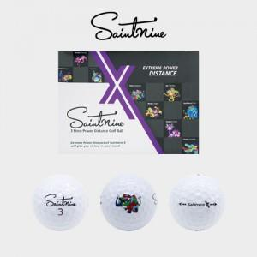

【상세/제작정보】 | .

【인쇄/포장옵션】 | 실크 / 포장지포장

【공급단가】 | 수량 | 20~ | 100~ | 300~ | 500~ | 1,000~
*VAT별도 | 단가 | 47,250원 | 45,500원 | 43,750원 | 42,000원 | 40,950원

【상품 URL】 | https://dev.easy1.co.kr:443/src/goods_detail.php?gdno=11894

